４幼稚園
年齢相応
４－１【幼稚園】子どもの活動における状況
 |  |  |  |  |  |  | 幼稚園 |  |  | 歳児 |  |  | 組

 | ○ | ○ | 1 | 2 | 3 | 4 | 5 | 6 | 7 | 8 | 9 | 10 | 11 | 12 | 13 | 14 | 15 | 16 | 17 | 18
 | 性別（男１、女２） | 誕生月 | 衣服の着脱 | 排泄の自立 | 食事 | 睡眠のリズム | ことばの理解 | ことばの表現 | 絵を描く | 動作の模倣 | 運動 | 器用さ | 注意集中 | 多動・衝動性 | 他の子どもへの関心 | 共感性 | コミュニケーション | ルール理解 | 集団参加 | 興味関心の偏り
1
2
3
4
5
6
7
8
9
10
11
12
13
14
15
16
17
18
19
20
21
22
23
24
25
26
27
28
29
30
31
32
33
34
35
36
37
38
39
40

【幼稚園】記入の方法
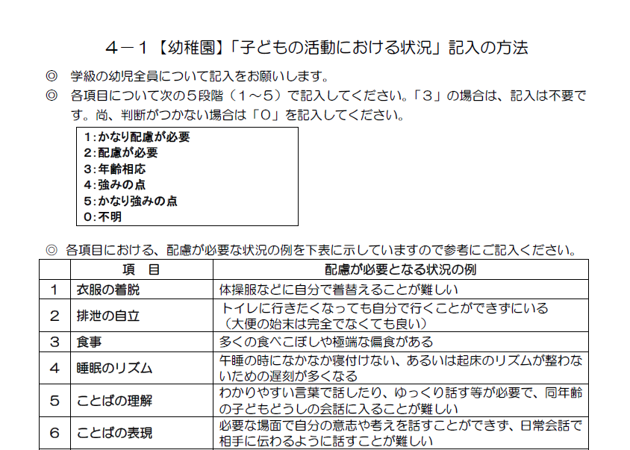

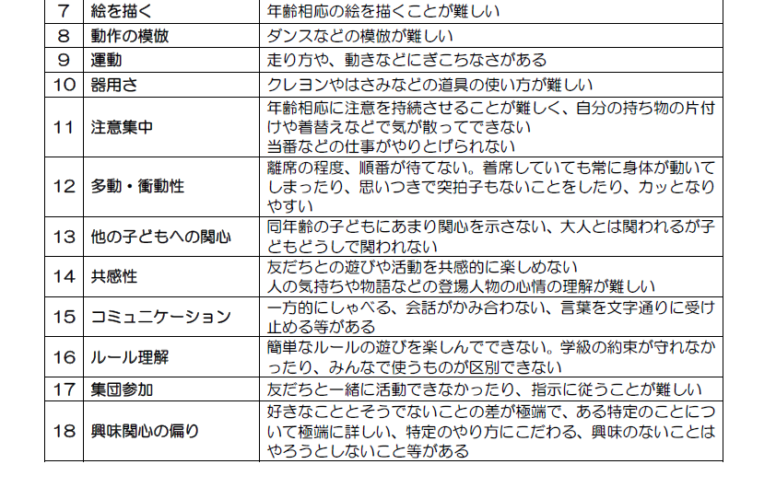

【小・中】記入の方法
